Лист1
№ | Предшествующее | tпес | tвер | tопт | t ожидаемое | Ср. кв. отклонение | Дисперсия | Раннее начало | Ранний конец | Поднее начало | Поздний конец | Полный резерв | Раннее t послед. | Свободный резерв
1 |  | 5 | 2 | 3 | 2.6666666667 | 0.33333333333 | 0.11111111111 | 0 | 2.6666666667 | 0 | 2.6666666667 | 0 | 2.6666666667 | 0
2 |  | 14 | 8 | 4 | 8.3333333333 | 1.6666666667 | 2.7777777778 | 0 | 8.3333333333 | 1.5 | 9.8333333333 | 1.5 | 8.3333333333 | 0
3 |  | 9 | 5 | 2 | 5.1666666667 | 1.1666666667 | 1.3611111111 | 0 | 5.1666666667 | 5.5 | 10.666666667 | 5.5 | 5.1666666667 | 0
4 | 1 | 8 | 5 | 1 | 4.8333333333 | 1.1666666667 | 1.3611111111 | 2.6666666667 | 7.5 | 5.5 | 10.333333333 | 2.8333333333 | 7.5 | 0
5 | 2 | 6 | 4 | 2 | 4 | 0.66666666667 | 0.44444444444 | 8.3333333333 | 12.333333333 | 9.8333333333 | 13.833333333 | 1.5 | 12.333333333 | 0
6 | 3 | 6 | 3 | 1 | 3.1666666667 | 0.83333333333 | 0.69444444444 | 5.1666666667 | 8.3333333333 | 10.666666667 | 13.833333333 | 5.5 | 12.333333333 | 4
7 | 2.4 | 7 | 3 | 2 | 3.5 | 0.83333333333 | 0.69444444444 | 7.5 | 11 | 10.333333333 | 13.833333333 | 2.8333333333 | 12.333333333 | 1.3333333333
8 | 2.4 | 8 | 6 | 2 | 5.6666666667 | 1 | 1 | 7.5 | 13.166666667 | 14.166666667 | 19.833333333 | 6.6666666667 | 18.333333333 | 5.1666666667
9 | 5,6,7 | 9 | 6 | 3 | 6 | 1 | 1 | 12.333333333 | 18.333333333 | 13.833333333 | 19.833333333 | 1.5 | 18.333333333 | 0
10 | 5,6,7 | 11 | 9 | 6 | 8.8333333333 | 0.83333333333 | 0.69444444444 | 12.333333333 | 21.166666667 | 16.166666667 | 25 | 3.8333333333 | 25 | 3.8333333333
11 | 8.9 | 9 | 5 | 2 | 5.1666666667 | 1.1666666667 | 1.3611111111 | 18.333333333 | 23.5 | 19.833333333 | 25 | 1.5 | 23.5 | 0

событие | раннее | позднее |  | Крайний срок - 25 дней
0 | 0 | 4.4408920985E-16 |  | Дисперсия КП | 5.5833333333
1 | 2.6666666667 | 2.6666666667 |  | Ст. откл КП | 2.3629078131
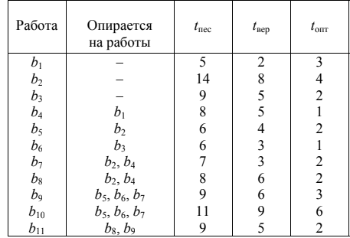
2 | 8.3333333333 | 9.8333333333 |  | Вероятность успеть | 0.73722417359
3 | 5.1666666667 | 10.666666667
4 | 7.5 | 10.333333333
5 | 12.333333333 | 13.833333333
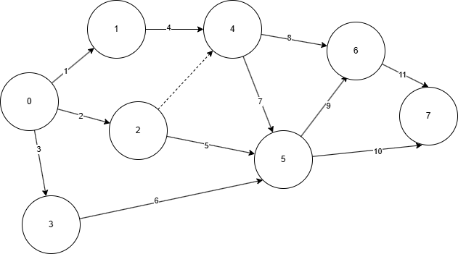
6 | 18.333333333 | 19.833333333
7 | 23.5 | 25

